Sheet1
1. リポジトリ作成
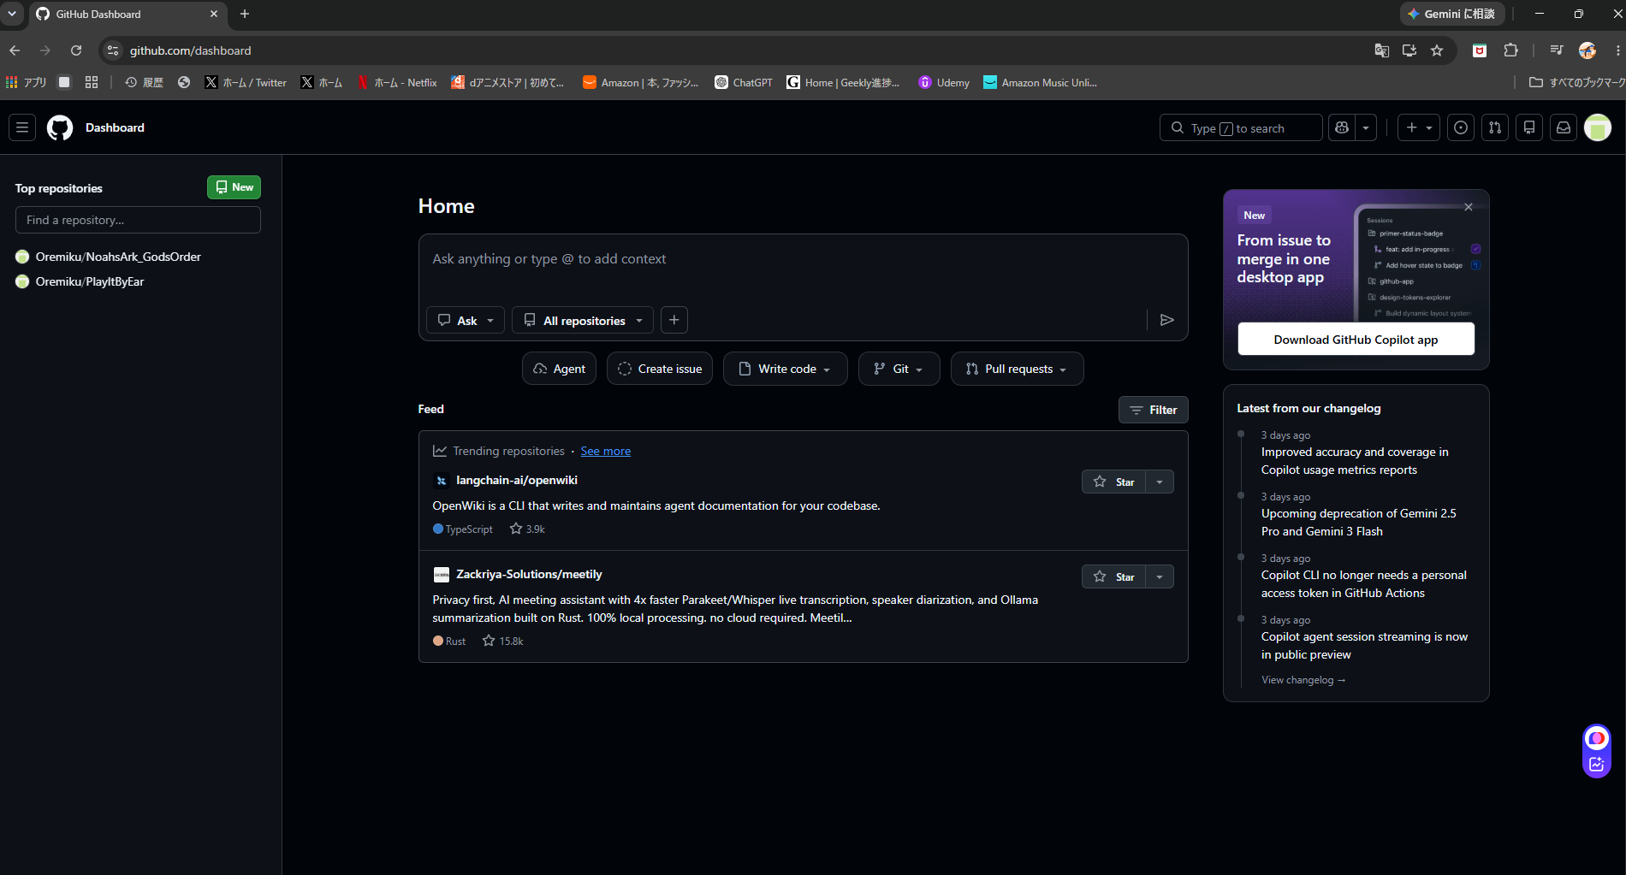
「New」ボタンクリック

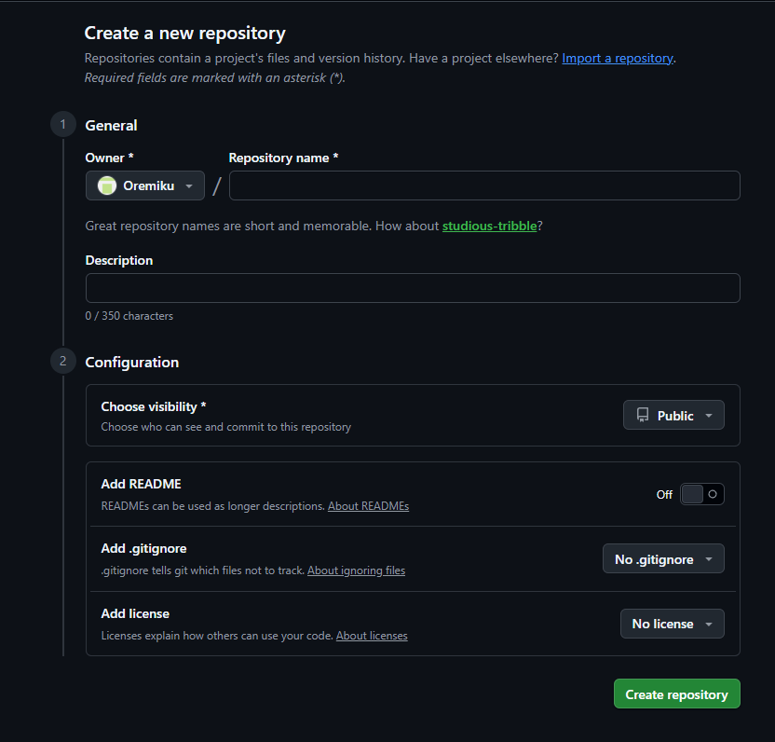
リポジトリ名を入力
(なんでもいいらしい？)

クリック

2. リポジトリのURL確認

今後、いちいちURLを入力することなく、"origin"という名前で接続できる
3. Originとして登録

コマンド
git remote add origin [リポジトリのURL]

